Sheet1
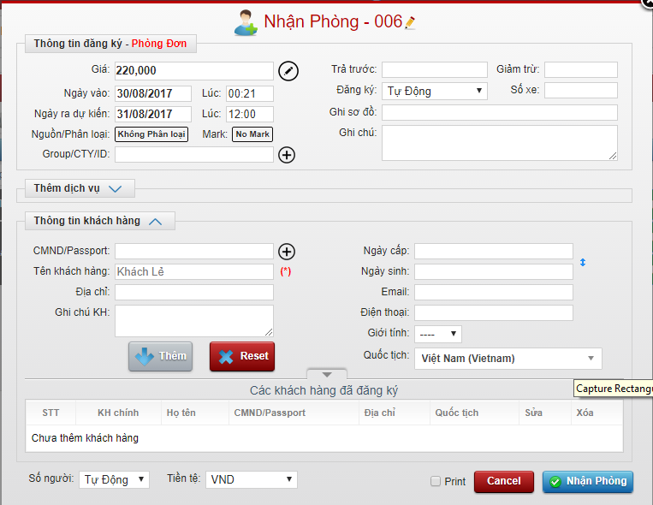
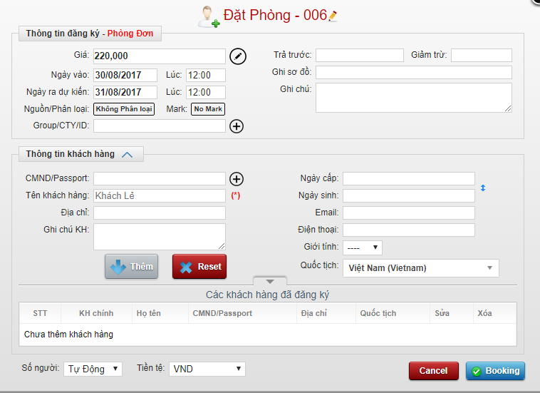
ROOM_TYPE
ROOM | popup mo master room | Floor
 |  | Room no

 |  | Floor | Room No
STUFF |  | 1 | 101
STUFF_IN_ROOM |  | 2 | 201
ROOM_USING |  | 3 | 301
STUFF_USING

